Diagram
Jan | 76
Feb | 65
Mar | 74
Apr | 54
Maj | 77
Jun | 47
Jul | 86
Aug | 56
Sep | 75
Okt | 75
Nov | 87
Dec | 54

Uppgift
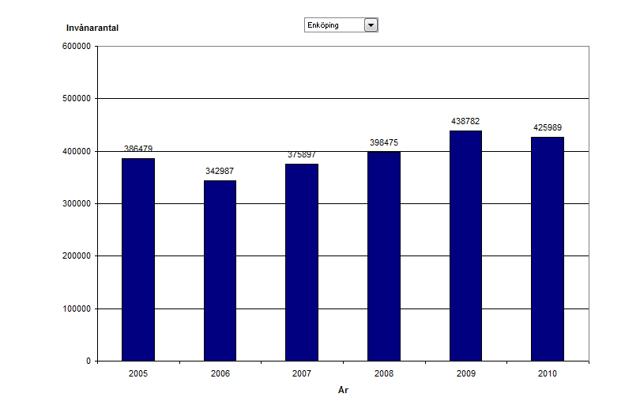
Invånarantal i några olika städer

 | 2005 | 2006 | 2007 | 2008 | 2009 | 2010
Arboga | 67584 | 68547 | 64983 | 65849 | 66493 | 65498
Västerås | 454986 | 478850 | 498377 | 537826 | 528395 | 567849
Enköping | 386479 | 342987 | 375897 | 398475 | 438782 | 425989
Skultuna | 18978 | 18873 | 19387 | 20987 | 21097 | 20887

Skapa utifrån ovanstående tabell ett diagram (på separat blad) som visar befolkningsutvecklingen i repektive stad.
Du ska kunna välja stad med en nedrullingsbar ruta i diagrammet.
Så här bör det se ut:
Extrauppgift: Ange exakt värde överst för varje stapel

Lösning Uppgiftsdiagram
2005 | 454986
2006 | 478850
2007 | 498377
2008 | 537826
2009 | 528395
2010 | 567849

